Sheet1
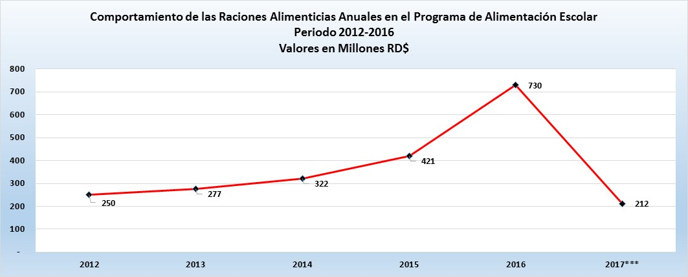

 | Año | Comportamiento de las Raciones Alimenticias Anuales en el Programa de Alimentación Escolar periodo 2012-2017
 | 2012 | 250
 | 2013 | 277
 | 2014 | 322
 | 2015 | 421
 | 2016 | 730
 | 2017 | 735

Comportamiento de las Raciones Alimenticias Anuales en el Porgrama de Alimentación Escolar
Periodo 2012- 2016
Valores en millones de raciones

Gráfico actualizado
Comportamiento de las Raciones Alimenticias Anuales en el Programa de Alimentación Escolar Periodo 2012-2017 Valores en millones de raciones
2012 | 250
2013 | 277
2014 | 322
2015 | 421
2016 | 730
2017 | 734.8

